Sheet1
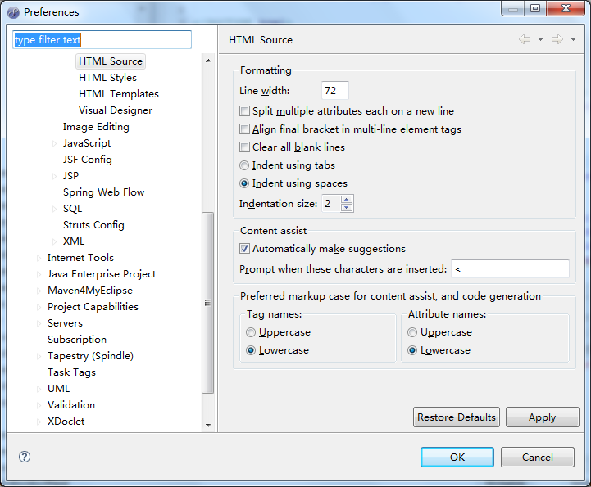
1.jsp 编码

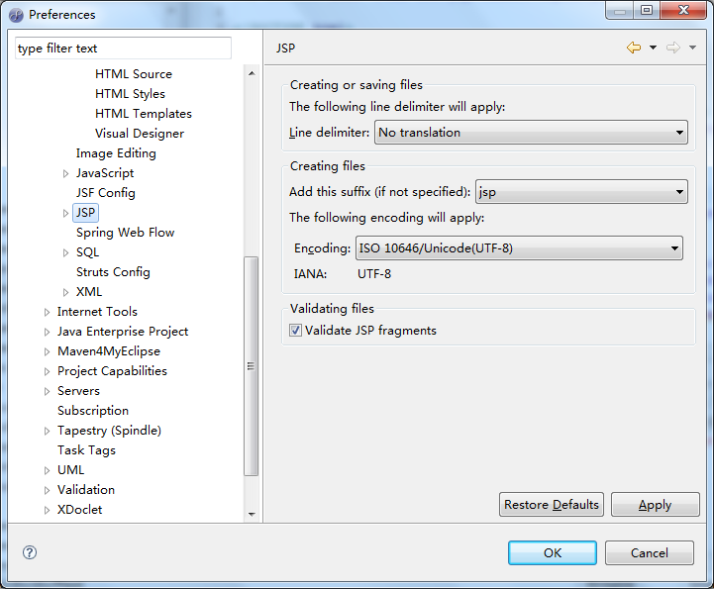
2.jsp 编码

乱码
乱码处理
 | tiles 乱码处理
1 | tiles 模板jsp
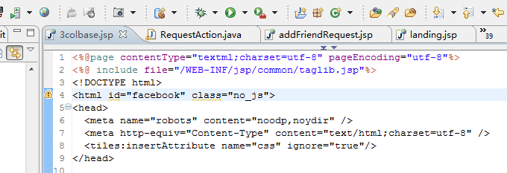
contentType必须
pageEncofing必须

 |  |  | contentType -- 指定的是JSP页最终 Browser(客户端)所见到的网页内容的编码.

 |  |  | pageEncoding -- 指定JSP编写时所用的编码

2 | tiles include jsp | 每个包含的jsp都要添加
只要contentType，不能添加pageEncoding，因为同一个jsp不能设置两次pageEncoding

因为在include文件中设置了contentType，这里只需要设置pageEncoding。
 | 不适用tiles的情况
1 | 主文件的设置
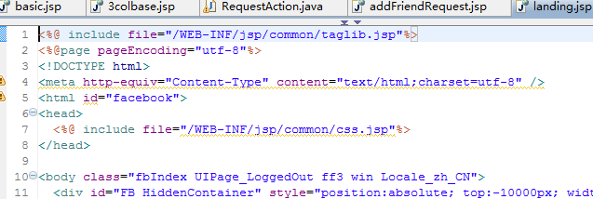

2 | include文件设置

